Adhésion Selfcare LCL
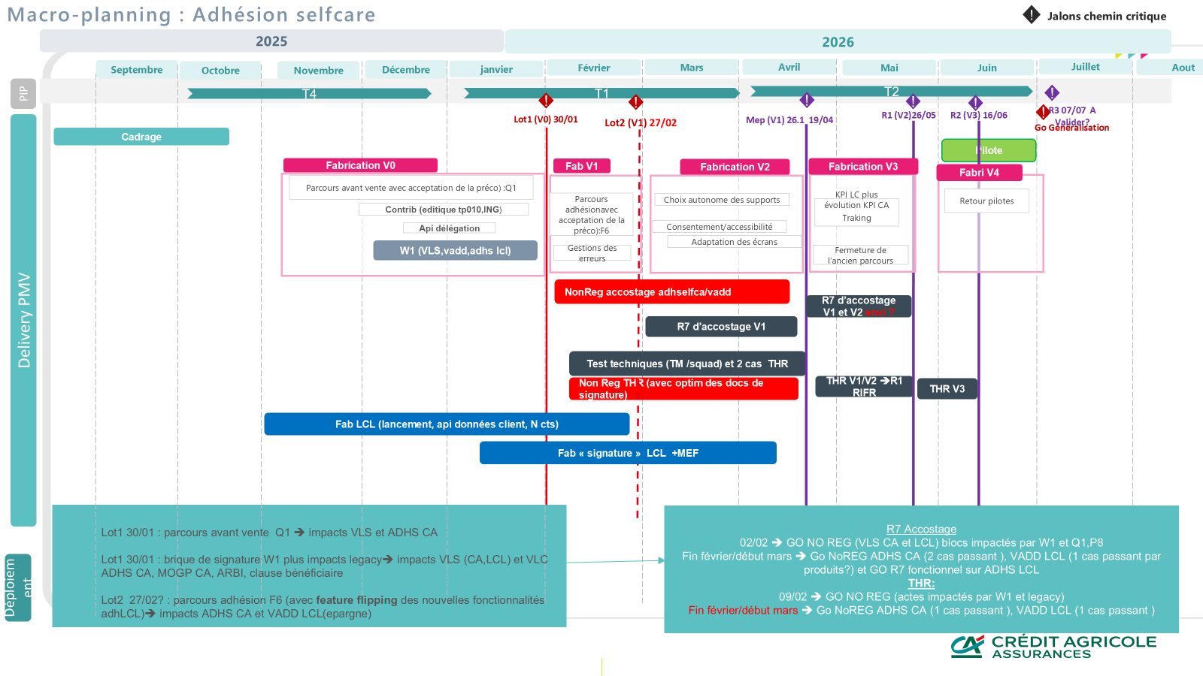
Thématiques | Questions | Réponses | Compléments | Compléments
Référentiel projet | Quel est le nom du projet ? | Adhésion Selfcare
 | Quelles sont les squads travaillant sur le parcours ? | Ligrons (lion / tigre) poulpe lamas licornes (PTF Data et PTF Assurance) CAGIP CATS
 | Quelles sont les squads transverses intervenantes sur le parcours ? | EBX
 | Qui est le RP IT ? | Rezika
 | Qui est le PO ? | Laurent Clavier
 | Qui est le RA ? | Flavie Collot
 | Qui est le Scrum master ? | Sophie Oskanian
 | Qui est le Techlead ? | Adrian Durlea - Jonathan Figureau
 | Qui est le CPT ? | Abdelouahab BOUMAHDI
 | Quels sont les AppOps hors ST du projet ? | ST
 | Quelle est la date de MEP prévue ? | V26,1 (En dormant), puis la R1 et la R2 | A date, Quasi tous les blocs livrés en 26.1 (Sauf F6 qui peux suivre en R1)
 | Le projet doit-il s'inscrire au dispositif Version ? | Oui
 | Quels blocs hors périmètre New Nova? | Ing - PTF Data (J2-J8-Event Kafka (à la place de dataweb))-Arpege(batch) | Pas d'évolution sur les blocs, juste de la réutilisation
 | Envisage t'on une MEP technique ? (matière dormante) | V26,1
 | Quelle est la date de généralisation ? | Début juillet 2026
 | Envisage t'on un Pilote ? | oui sur juin 2026
 | Un feature flipping est-il prévu (désactivation/rollback) ? | oui
Cartographie projet | Quel est le bloc applicatif principal ? | F6 - Q1 | Suite de livraison F6 probable en release/Maintenance
 | Est ce un nouveau bloc ? | juste création des instances F6 front et le BFF propre pour le LCL
 | Quelle est la liste des blocs modifiés par le parcours ? | F6 - Q1 - W1 - P8 - APPE - KAFKA Stream - PTF Data | EBX ? C8 ?
 | Quelle est la liste des blocs utilisés par le parcours ? | CJNI,D9,F4,F5,G6,L8,L9,N6,P4,P6,P7
 | Y a t'il des MEP en prérequis de la MEP de ce parcours ? | Non
 | Y a t'il des blocs de ce parcours modifiés par d'autres parcours ? Adhérences | ?
 | Y a t'il des développements côté distributeurs ? | Oui
 | Y a t'il une MEP/activation distributeur ? | Oui
 | Lequel ? CA / LCL / CA & LCL | LCL
 | Y a t'il un impact avec Ingenium ? (BL2, Zconnect, …) | non
 | Y a t'il un impact sur les mécanismes d'authentification ? (Keycloak) | Oui
 | Y a t'il un impact PTF Data ? (J2, J6, J8, …) | Non
 | Y a t'il un impact KAFKA ? | Oui | Pas de livraison: F6 va alimenter KAFKA
 | Y a t'il un impact avec l'éditique ? | Oui
Tests projet | Y a t'il des tests avec les distributeurs ? (THR) | Oui
 | Y a t'il des tests internes distributeurs ? | Oui
 | Quelle est la profondeur de tests à mener ? | test tmv et thr
 | Des jeux de données spécifiques sont-ils requis ? | Non
 | Y a t'il une intervention du Centre de tests ? | Oui
 | Qui est le Test Manager ? | LASLO-PETREA Olivia
 | Des tests de charge sont-ils nécessaires ? | Oui

 | Planning ci-dessous à MAJ

VR Selfcare
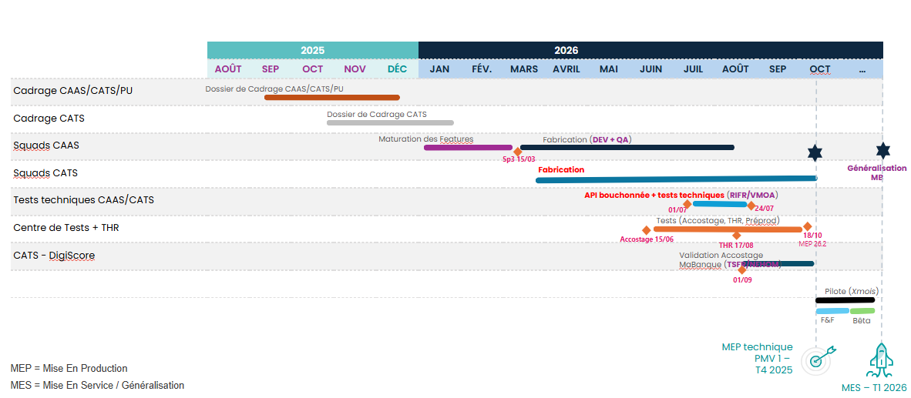
Thématiques | Questions | Réponses | Compléments
Référentiel projet | Quel est le nom du projet ? | Versement Régulier en Selfcare
 | Quelles sont les squads travaillant sur le parcours ? | Koalas/Licornes/Chouette/Poulpes/Lamas
 | Quelles sont les squads transverses intervenantes sur le parcours ? | Licornes /Ligrons
 | Qui est le RP IT ? | Landry Nzuzi
 | Qui est le PO ? | Mehdi SANAA /Marie Gossa
 | Qui est le RA ? | Marie Gossa
 | Qui est le Scrum master ? | Anthony RAMPARANY
 | Qui est le Techlead ? | EL-MIR Mehdi / Anthony Archambeau
 | Qui est le CPT ? | BOUMAHDI Abdelouahab
 | Quels sont les AppOps hors ST du projet ? | NA
 | Quelle est la date de MEP prévue ? | 26.2
 | Le projet doit-il s'inscrire au dispositif Version ? | Oui
 | Quel périmètre/bloc ? | NA
 | Envisage t'on une MEP technique ? (matière dormante) | Oui
 | Quelle est la date de généralisation ? | T4 2026
 | Envisage t'on un Pilote ? | Oui
 | Un feature flipping est-il prévu (désactivation/rollback) ? | Oui
Cartographie projet | Quel est le bloc applicatif principal ? | H4, HH | API VR Selfcare (H4), HH (API Simulation Epargne)
 | Est ce un nouveau bloc ? | Oui
 | Quelle est la liste des blocs modifiés par le parcours ? | P4 - W1
 | Quelle est la liste des blocs utilisés par le parcours ? | P6 - P8 - APPE - J8 - L8- L9 - F4- P7 - C8- P5
 | Y a t'il des MEP en prérequis de la MEP de ce parcours ? | Non
 | Y a t'il des blocs de ce parcours modifiés par d'autres parcours ? | P4 - W1
 | Y a t'il des développements côté distributeurs ? | Oui
 | Y a t'il une MEP/activation distributeur ? | Oui
 | Lequel ? CA / LCL / CA & LCL | CA
 | Y a t'il un impact avec Ingenium ? (BL2, Zconnect, …) | Oui
 | Y a t'il un impact sur les mécanismes d'authentification ? (Keycloak) | Non
 | Y a t'il un impact PTF Data ? (J2, J6, J8, …) | Oui | J8
 | Y a t'il un impact KAFKA ? | Oui | Création de 2 topics respectivement pour les 2 nouvelles APIs (VR et Simulation Epargne) à cérer
 | Y a t'il un impact avec l'éditique ? | Oui | Création des 2 nouveaux courriers pour le VR Selfcare
Tests projet | Y a t'il des tests avec les distributeurs ? (THR) | Oui
 | Y a t'il des tests internes distributeurs ? | Oui
 | Quelle est la profondeur de tests à mener ? | Front et back
 | Des jeux de données spécifiques sont-ils requis ? | Non
 | Y a t'il une intervention du Centre de tests ? | Oui
 | Qui est le Test Manager ? | DA COSTA Melanie
 | Des tests de charge sont-ils nécessaires ? | OUI

 |  | ACTE VERSEMENT REGULIER EPARGNE RETRAITE INDIVIDUELLE | H4
 |  | TOPIC VERSEMENT REGULIER EPARGNE RETRAITE INDIVIDUELLE | T347
 |  | SIMULATION EPARGNE RETRAITE INDIVIDUELLE | HH
 |  | TOPIC SIMULATEUR EPARGNE RETRAITE INDIVIDUELLE | T348
 |  | API Savings_regular_deposit | H237
 |  | API Savings_simulation | H238

15C ADE
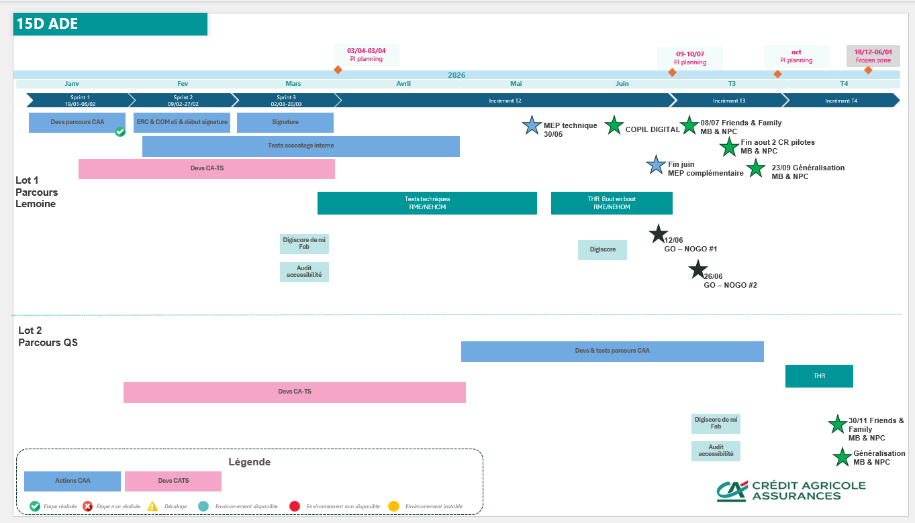
Thématiques | Questions | Réponses | Compléments
Référentiel projet | [CPR] Code Projet release |  | Attribution par le release management
 | Quel est le nom du projet ? | 15C ADE | PRJ 2025-0181
 | Description et objectif du projet | Refonte du parcours client d'adhésion ADE
 | Quelles sont les squads travaillant sur le parcours ? | Lamas, Quookas 15C
 | Quelles sont les squads transverses intervenantes sur le parcours ? | Poulpes
 | Qui est le RP IT ? | Marie ZAGANIARIS
 | Qui est le PO ? | Marie ZAGANIARIS
 | Qui est le RA ? | Salima CHACROUNE
 | Qui est le Scrum master ? | Sandrine CHARRON
 | Qui est le Techlead ? | Mhamed BOURHABA
 | Qui est le CPT ? | Steven DUIGOU
 | Quels sont les AppOps hors ST du projet ? | Heba HEIDAR, Jean-Marie STROUBLE
 | Quelle est la date de MEP prévue ? | 2026-05-26 | Pour les devs Lamas
 | Le projet doit-il s'inscrire au dispositif Version ? | NON | A noter : une partie des devs Lamas est prévue en 26.1 en dormant
 | Quel périmètre/bloc ?
 | Envisage t'on une MEP technique ? (matière dormante) | OUI | A noter : une partie des devs Lamas est prévue en 26.1 en dormant
 | Quelle est la date de généralisation ? | Sep-26
 | Envisage t'on un Pilote ? | Oui
 | Un feature flipping est-il prévu (désactivation/rollback) ? | OUI
Cartographie projet | Quel est le bloc applicatif principal ? | W1
 | Est ce un nouveau bloc ? | Non
 | Quelle est la liste des blocs modifiés par le parcours ? | KN, HY, LB, PN, LM, H216
 | Quelle est la liste des blocs utilisés par le parcours ? | G6, K9, CJNI, F4, F5, I9, E3, E5, KY, KF, XP, DN, ODM, GDI, CLAM AV | GED =? GQ?
 | Y a t'il des MEP en prérequis de la MEP de ce parcours ? | OUI
 | La MEP de ce parcours est il un prérequis à d'autres MEP ? | OUI
 | Y a t'il des blocs de ce parcours modifiés par d'autres parcours ? | NON
 | Y a t'il des développements côté distributeurs ? | CATS
 | Y a t'il une MEP/activation distributeur ? | OUI
 | Lequel ? CA / LCL / CA & LCL | CATS
 | Y a t'il un impact avec Ingenium ? (BL2, Zconnect, …) | NON | AIA
 | Y a t'il un impact sur les mécanismes d'authentification ? (Keycloak) | OUI | Auhent pour utilisation du lanceur en prod
 | Y a t'il un impact PTF Data ? (J2, J6, J8, …) | OUI | Evenements pour KPI : Peut on correler avec J2 J6 J8 ?
 | Y a t'il un impact KAFKA ? | OUI | Peux on préciser les TOPICS ?
 | Y a t'il un impact avec l'éditique ? | NON
Tests projet | Y a t'il des tests avec les distributeurs ? (THR) | OUI | Si oui: XS, S, M, L, XL ?
 | Y a t'il des tests internes distributeurs ? | OUI
 | Quelle est la profondeur de tests à mener ? | test tmv et thr
 | Des jeux de données spécifiques sont-ils requis ? | OUI | prévus par CA-TS
 | Y a t'il une intervention du Centre de tests ? | OUI
 | Qui est le Test Manager ? | Godana KOSTIC
 | Des tests de charge sont-ils nécessaires ? | OUI

Parcours GOBS conseiller
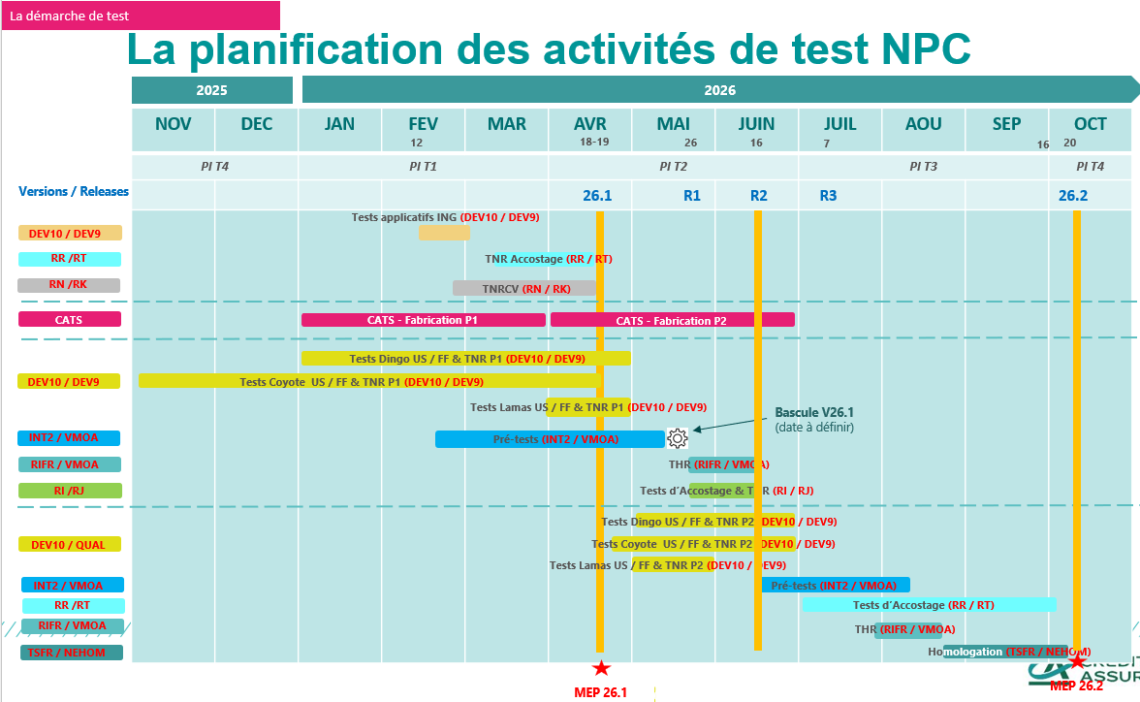
Thématiques | Questions | Réponses | Compléments
Référentiel projet | [CPR] Code Projet release |  | Attribution par le release management
 | Quel est le nom du projet ? | Refonte adhésion Conseillers GOBS (PECC PREV)
 | Description et objectif du projet | Créer un parcours de simulation conseiller pour l'offre Obsèques et refondre le parcours d'adhésion qui sera chainé à la simulation
 | Quelles sont les squads travaillant sur le parcours ? | Dingo (Simulation), Coyote (Adhésion), | + CATS pour les points d'entrée et de sortie, hub conseiller, …
 | Quelles sont les squads transverses intervenantes sur le parcours ? | Poulpes (APIM), Lama (Signature), Licornes (Délégation) | + CATS pour les points d'entrée et de sortie, hub conseiller, …
 | Qui est le RP IT ? | Mayeul RIBLIER (RCA)
 | Qui est le PO ? | Dingo : Davez LI, Coyote : Camille LUCAS
 | Qui est le RA ? | Stéphane FANELLI (RC)
 | Qui est le Scrum master ? | Dingo : Sébastien VIOT, Coyote : Yann COSQUER
 | Qui est le Techlead ?
 | Qui est le CPT ? | Michael MICALLEF
 | Quels sont les AppOps hors ST du projet ?
 | Quelle est la date de MEP prévue ? | R2
 | Le projet doit-il s'inscrire au dispositif Version ? | OUI | Le projet utilise 3 créneaux de MEP : 26.1, R2 et 26.2
 | Quel périmètre/bloc ? | GG, GH, JV, I9, K7, N6, P4, W1
 | Envisage t'on une MEP technique ? (matière dormante) | OUI | Le service ne sera pas activé en production avec la 26.2
 | Quelle est la date de généralisation ? | Post 26.2
 | Envisage t'on un Pilote ? | Oui
 | Un feature flipping est-il prévu (désactivation/rollback) ? | OUI
Cartographie projet | Quel est le bloc applicatif principal ? | JV
 | Est ce un nouveau bloc ? | OUI
 | Quelle est la liste des blocs modifiés par le parcours ? | GG, GH, JV, K7 | P4, APPE, I9, N6, W1 ? À confirmer (R2)
 | Quelle est la liste des blocs utilisés par le parcours ? | GG, GH, JV,APPE, CJNI, C8, J8, P8, I9, K7, N6, P4, W1
 | Y a t'il des MEP en prérequis de la MEP de ce parcours ? | OUI | Evolution des BL2 en 26.1
 | La MEP de ce parcours est il un prérequis à d'autres MEP ? | Oui | 26.2
 | Y a t'il des blocs de ce parcours modifiés par d'autres parcours ? | Oui | Simulateur MAD Selfcare, Simulateur GOBS Selfcare
 | Y a t'il des développements côté distributeurs ? | OUI | Le Hub Conseiller, écran KYC, les points d'entrée et de sorties
 | Y a t'il une MEP/activation distributeur ? | OUI | Post 26.2
 | Lequel ? CA / LCL / CA & LCL | CATS
 | Y a t'il un impact avec Ingenium ? (BL2, Zconnect, …) | Oui | Mais traité en 26.1
 | Y a t'il un impact sur les mécanismes d'authentification ? (Keycloak) | Non
 | Y a t'il un impact PTF Data ? (J2, J6, J8, …) | J8
 | Y a t'il un impact KAFKA ? | Oui | Utilisation des topics existants
 | Y a t'il un impact avec l'éditique ? | OUI | Modification des éditions existantes
Tests projet | Y a t'il des tests avec les distributeurs ? (THR) | OUI | Seulement des TNR dans le cadre de la R2
 | Y a t'il des tests internes distributeurs ? | OUI | Sur leurs évolutions (Hub conseiller, ecran KYC,
 | Quelle est la profondeur de tests à mener ? | TNR en priorité | Les tests intégrés seront faits avec CATS une fois la matière disponible dans les environnements intégrées (post R2)
 | Des jeux de données spécifiques sont-ils requis ? | NON
 | Y a t'il une intervention du Centre de tests ? | OUI
 | Qui est le Test Manager ? | Bouzid Hamani
 | Des tests de charge sont-ils nécessaires ? | Oui

Arbitrage - EGC
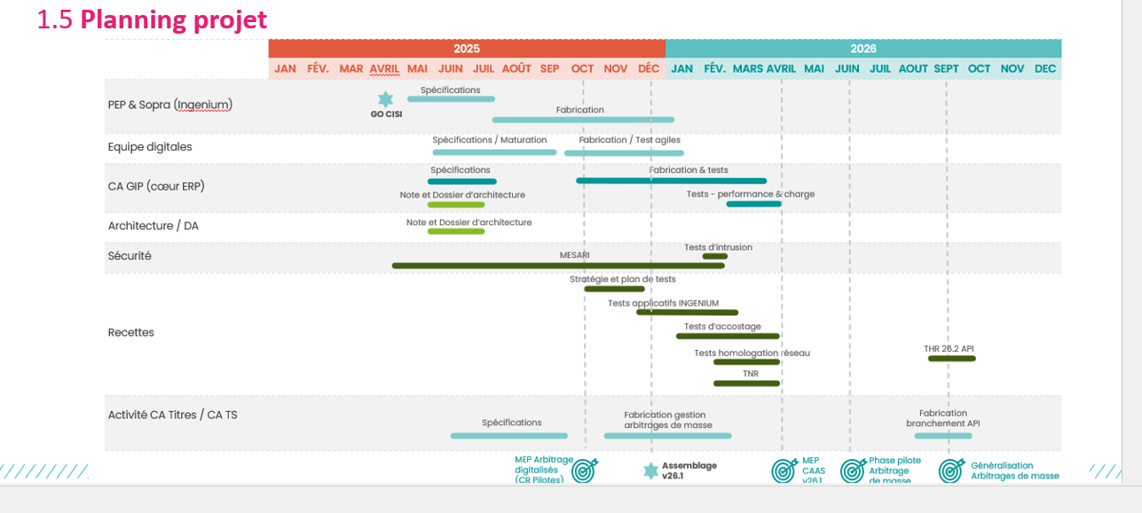
Thématiques | Questions | Réponses | Compléments
Référentiel projet | [CPR] Code Projet release |  | Attribution par le release management
 | Quel est le nom du projet ? | Arbirtrage EGC
 | Description et objectif du projet
 | Quelles sont les squads travaillant sur le parcours ? | Koala
 | Quelles sont les squads transverses intervenantes sur le parcours ? | EBX, ING, (Poulpes/ DMAT ?)
 | Qui est le RP IT ? | Arnaud ADJADJ
 | Qui est le PO ?
 | Qui est le RA ?
 | Qui est le Scrum master ? | Julien Fleurimont
 | Qui est le Techlead ? | Mehdi El-Mir
 | Qui est le CPT ?
 | Quels sont les AppOps hors ST du projet ?
 | Quelle est la date de MEP prévue ? | 2026-04-19
 | Le projet doit-il s'inscrire au dispositif Version ? | OUI
 | Quel périmètre/bloc ? | F7, VC/ VC(x226)
 | Envisage t'on une MEP technique ? (matière dormante) | OUI
 | Quelle est la date de généralisation ? |  | 26.2
 | Envisage t'on un Pilote ?
 | Un feature flipping est-il prévu (désactivation/rollback) ? | NON
Cartographie projet | Quel est le bloc applicatif principal ? | F7
 | Est ce un nouveau bloc ?
 | Quelle est la liste des blocs modifiés par le parcours ? | F7, VC/ VC(x226)
 | Quelle est la liste des blocs utilisés par le parcours ?
 | Y a t'il des MEP en prérequis de la MEP de ce parcours ? | NON
 | La MEP de ce parcours est il un prérequis à d'autres MEP ? | NON
 | Y a t'il des blocs de ce parcours modifiés par d'autres parcours ? | NON
 | Y a t'il des développements côté distributeurs ? | NON
 | Y a t'il une MEP/activation distributeur ? | NON | CA Titres
 | Lequel ? CA / LCL / CA & LCL
 | Y a t'il un impact avec Ingenium ? (BL2, Zconnect, …) | oui VC
 | Y a t'il un impact sur les mécanismes d'authentification ? (Keycloak) | NON
 | Y a t'il un impact PTF Data ? (J2, J6, J8, …) | NON
 | Y a t'il un impact KAFKA ? | NON
 | Y a t'il un impact avec l'éditique ? | NON
Tests projet | Y a t'il des tests avec les distributeurs ? (THR) |  | Si oui: XS, S, M, L, XL ?
 | Y a t'il des tests internes distributeurs ?
 | Quelle est la profondeur de tests à mener ?
 | Des jeux de données spécifiques sont-ils requis ? | NON
 | Y a t'il une intervention du Centre de tests ?
 | Qui est le Test Manager ?
 | Des tests de charge sont-ils nécessaires ?

 |  | API Savings_arbitration_advice | H227

 | Ingenium | Vente VC
 | Ingenium | Z OS Connect

